Danh sách các bảng
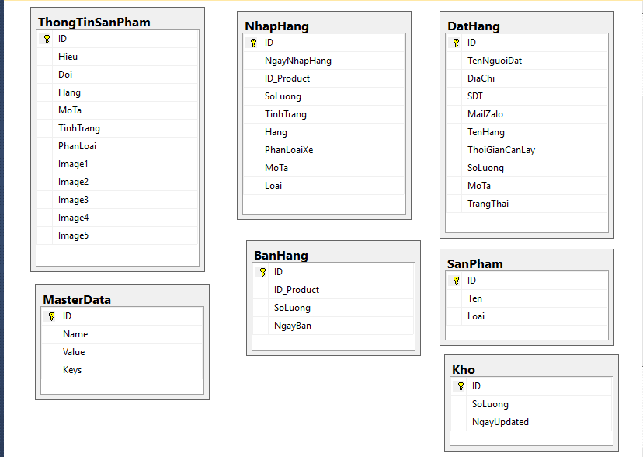

dbo.NhapHang
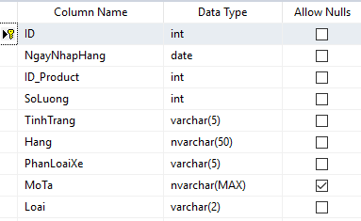
Tên bảng | dbo.NhapHang
Giải thích | sử dụng cho việc nhập hàng vào kho
Data | ID: tự động tăng
 | Ngày nhập hàng: định dạng ddmmyyyy
 | Số lượng: số lượng nhập hàng
 | ID_Product: id lấy từ dbo.SanPham
 | Tình trạng: ref dbo.masterdata where key== "Status"
 | Hang: Hãng xe. Do người dùng nhập
 | PhanLoaiXe: ref dbo.masterdata where key = "TypeV"
 | MoTa: cho nguoi dung nhap
 | Loai: = "01" : xe nâng, = "02": Phụ tùng

dbo.DatHang
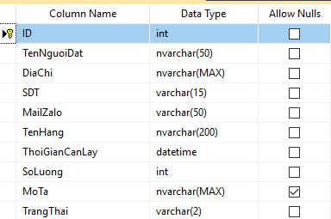
Tên bảng | dbo.DatHang
Giải thích | Quản lý thông tin người dùng đặt hàng trên web(áp dụng cho web)
Data | Tên hàng: tên hàng người dùng muốn đặt
 | Trạng thái = "01": đã duyệt, "02": đang chờ

dbo.ThongTinSanPham
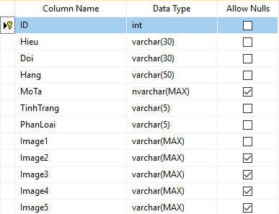
Tên bảng | dbo.ThongTinSanPham
Giải thích | Chứa thông tin sản phẩm
Data | ID: Khóa chính
 | Hieu: Hiệu xe (người dùng nhập)
 | Doi: Đời xe (người dùng nhập)
 | Hang: Hãng xe(người dùng nhập)
 | MoTa: mô tả(người dùng nhập)
 | TinhTrang: ref MasterData where Key= "Status"
 | PhanLoai: ref MasterData where key="Type"
 | Image: lưu đường dẫn chứa ảnh trên server. Đối với xe thì tối đa là 5 ảnh, phụ tùng có thể 1 ảnh

